Brochage v1
Labels | Fonction |  | Fonction | Labels
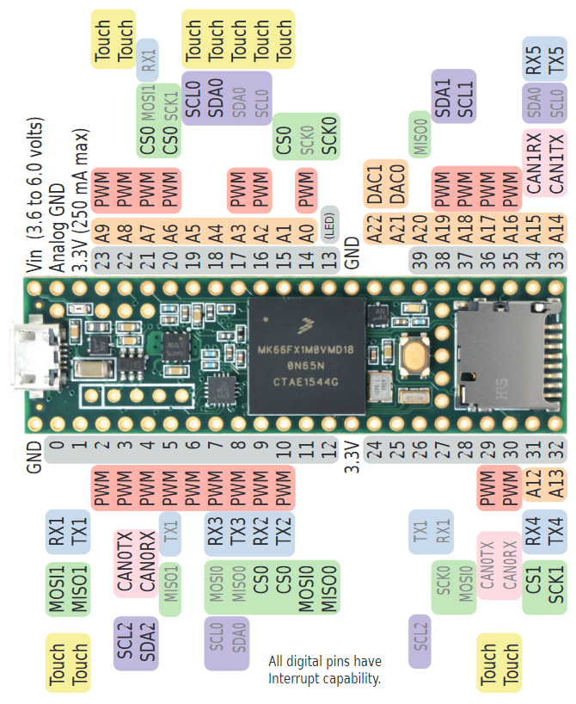
GND | GND | Teensy 3.6 | Vin | 5V
MOSI1 | 0 |  | AGND
MISO1 | 1 |  | 3.3V
 | 2 |  | 23 | Vbat
CAN0TX | 3 |  | 22 | 22
CAN0RX | 4 |  | 21 | 21
 | 5 |  | 20 | 20
 | 6 |  | 19 | SCL0
RX3 | 7 |  | 18 | SDA0
TX3 | 8 |  | 17 | 17
RX2 (Lidar) | 9 |  | 16 | 16
TX2 (Lidar) | 10 |  | 15 | 15
 | 11 |  | 14 | 14
CE | 12 |  | 13 | LED
3.3V | 3.3V |  | GND | GND
IRQ | 24 |  | A22
LED2 | 25 |  | A21
LED3 | 26 |  | 39 | DIR_D
CODG_A | 27 |  | 38 | STEP_D
CODG_B | 28 |  | 37 | EN
CODD_B | 29 |  | 36 | STEP_G
CODD_A | 30 |  | 35 | DIR_G
CS1 | 31 |  | 34
SCK1 | 32 |  | 33

Brochage v2
Labels | Fonction |  | Fonction | Labels
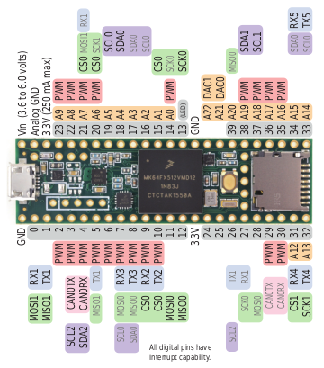
GND | GND | Teensy 3.5 | Vin | 5V
RX1 (Lidar) | 0 |  | AGND
TX1 (Lidar) | 1 |  | 3.3V
 | 2 |  | 23 | Vbat
SCL2 | 3 |  | 22
SDA2 | 4 |  | 21 | PWM
 | 5 |  | 20 | PWM
 | 6 |  | 19 | SCL0
RX3 (Act.) | 7 |  | 18 | SDA0
TX3 (Act.) | 8 |  | 17 | 17
IRQ | 9 |  | 16 | Microswitch
CS0 | 10 |  | 15 | Microswitch
MOSI0 | 11 |  | 14 | Microswitch
MISO0 | 12 |  | 13 | Microswitch
3.3V | 3.3V |  | GND | GND
 | 24 |  | A22
CODG_A | 25 |  | A21
CODG_B | 26 |  | 39 | DIR_D
SCK0 | 27 |  | 38 | STEP_D
CE | 28 |  | 37 | EN
CODD_B | 29 |  | 36 | STEP_G
CODD_A | 30 |  | 35 | DIR_G
RX4 (IHM) | 31 |  | 34
TX4 (IHM) | 32 |  | 33

